1.IDENTIFICACION
INFORMACIÓN GENERAL |  | INFORMACIÓN DEL ESTUDIO RESPECTIVO
 |  | NODO NÚMERO |  |  |  |  | 19124
 |  | INFORME NÚMERO |  |  |  |  | 268
CONTRATISTA | UNIÓN TEMPORAL MOVILIDAD 2014 | ORDEN DE TRABAJO No. |  |  |  |  | PROGRAMACION BASICA
 |  | FECHA DE LA ORDEN DE TRABAJO |  |  |  |  | -
 |  | FECHA DE LA TOMA DE INFORMACIÓN |  |  |  |  | 050314
 |  | DÌA DE LA SEMANA
OBJETO DEL CONTRATO | REALIZAR LA TOMA DE INFORMACIÓN DE CAMPO, COMO INSUMO DEL PROGRAMA DE MONITOREO, SEGUIMIENTO Y PLANEACIÓN DEL TRÁNSITO Y EL TRANSPORTE DE BOGOTA D.C | TIPO DE ESTUDIO |  |  |  |  | VOLÚMENES POR TIPO DE VEHÍCULO
 |  | NOMBRE DEL ARCHIVO |  |  |  |  | 19124_AC_100_X_TV_60_140305_VOL_V1.xlsx
 |  | CÓDIGO DEL ESTUDIO |  |  |  |  | VOL
 |  | LUGAR DE LA TOMA DE INFORMACIÓN
NÚMERO DE CONTRATO | 2072-2013 | COORDENADA X |  |  |  |  | LONGITUD
 |  | COORDENADA Y |  |  |  |  | LATITUD

FECHA DE INICIO DEL CONTRATO | 22-01-2014 | PROFESIONALES RESPONSABLES
 |  | CONSULTOR (DIRECTOR) |  |  |  |  | ING. MSC. SANDRA LUCIA NAVAS TEQUIA
 |  | CONSULTOR (COORDINADOR GENERAL) |  |  |  |  | ING. MSC. LUIS FERNANDO RUBIANO BARRERO
INTERVENTORÍA | UNIVERSIDAD NACIONAL DE COLOMBIA | CONSULTOR (EXPERTO EN TRÁNSITO Y TRANSPORTE) |  |  |  |  | ING. ESP. DIANA PAOLA PARADA
 |  | CONSULTOR (ING ANÀLISIS) |  |  |  |  | ING. IRINA ROCÍO GUTIÉRREZ
 |  | INTERVENTORÍA (DIRECTOR) |  |  |  |  | ING. MSC. ARTURO ZARATE
 |  | INTERVENTORÍA (ESPECIALISTA) |  |  |  |  | ING. MSC. WILLIAM CASTRO
 |  | INTERVENTORÍA (RESIDENTE) |  |  |  |  | ING. JOSÉ EDWIN TORRES
OBJETO DEL CONTRATO | INTERVENTORÍA TÉCNICA, ADMINISTRATIVA Y FINANCIERA PARA LA TOMA DE INFORMACIÓN DE CAMPO COMO INSUMO DEL PROGRAMA DE MONITOREO, SEGUIMIENTO Y PLANEACIÓN DEL TRÁNSITO Y TRANSPORTE DE BOGOTÁ D.C. | SUPERVISOR SECRETARIA MOVILIDAD |  |  |  |  | ING. FABIAN GONZALEZ

 |  | VERSIONES DEL ESTUDIO
 |  | NÚMERO |  | FECHA | OBSERVACIONES
NÚMERO DE CONTRATO | 2072-2013 | Versión 0 |  | 11/03/14
 |  | Versión 1 |  | 05/03/14 | SE INCLUYERON LAS OBSERVACIONES DE LA INTERVENTORÍA SEGÚN COMUNICADO FI-INT-CMTTUB14-093-14. SE DA RESPUESTA MEDIANTE COMUNICADO ICV-187-C-150. Las fotografías presentadas en la hoja 1. Identificación se actualizaron pues las fotografías de la versión 0 corresponden al estudio realizado el día 01/03/14. Se revisó la información presentada en el movimiento 1 para los periodos de las 1400 y 1430 horas, en el movimiento 3 para el periodo de las 1900 horas, en el movimiento 4B los periodos de las 730 y 1915 horas y la información no difiere de los formatos de campo, por lo que dichas variaciones corresponden al comportamiento normal del tráfico. Se corrigió la información de los periodos de las 22:00 y las 545 horas para el movimiento 1B, ya que la información estaba asociada a otra tipología vehicular, En las hojas Procesamiento y Resumen Mensual se ocultaron los porcentajes externos.
 |  | Versión 2
FECHA DE INICIO DEL CONTRATO | 21-01-2014 | Versión 3

 |  | DESCRIPCIÓN DE LA TOMA DE INFORMACIÓN
 |  | TIPO DE VEHÍCULO | FACTOR DE EQUIVALENCIA | MOVIMIENTOS AFORADOS |  |  | No. DE PERÍODOS | HORA
ESQUEMA |  |  |  | ACCESO | LENTA | RÁPIDA | HORARIO DEL PERÍODO No. 1 | 22:00-06:00
 |  | L | 1 | NORTE | 1 | 1B | HORARIO DEL PERÍODO No. 2 | 06:00-14:00
 |  | C | 2 | SUR | 2 | 2B | HORARIO DEL PERÍODO No. 3 | 14:00-22:00
 |  |  |  | OCCIDENTE | 3 | 3B | No. DE HORAS TOMADAS |  | 24
 |  | BT | 2 | ORIENTE | 4 | 4B | HORARIO DE LA TOMA DE INFORMACIÓN |  | 22:00-22:00
 |  | B | 2 |  |  |  | No. DE EQUIPOS UTILIZADOS |  | 12
 |  |  |  | OBSERVACIONES DE LA TOMA DE INFORMACIÒN
 |  | AL | 2 | OBSERVACION |  |  |  |  |  | ACCESO
 |  | AT | 2.5 | DURANTE LA TOMA DE INFORMACIÓN PARA ESTA INTERSECCIÓN SE PRESENTA CONGESTIÓN VEHICULAR EN EL PERIODO COMPRENDIDO ENTRE LAS 07:15 Y LAS 09:30 HORAS CAUSADA POR POLICIAS DE TRANSITO EN EL SECTOR LOS CUALES DAN PRIORIDAD A ALGUNOS ACCESOS PARA SU MOVILIDAD, POR OTRA PARTE SOBRE LAS 17:50 HASTA LAS 19:00 HORAS SE PRESENTA LLUVIA EN LA LOCALIDAD.
 |  | BA | 2.5
 |  | ESP | 2
 |  | INT | 2
 |  | C2P | 2.5
 |  | C2G | 2.5
 |  | C3-C4 | 2.5
 |  | C5 | 2.5
 |  | >C5 | 2.5
 |  | M | 0.5
 |  | BIC | 0.3

 |  | ANALISIS PUNTUAL
 |  | LA INTERSECCIÓN DE LA AVENIDA CALLE 100 CON AVENIDA TRANSVERSAL 60 (AVENIDA SUBA), SE ENCUENTRA UBICADA AL NOROCCIDENTE DE LA CIUDAD, EN LA LOCALIDAD DE SUBA. LA AVENIDA CALLE 100 ESTÁ CONFORMADA POR CUATRO CALZADAS, DOS POR SENTIDO PARA TRÁFICO MIXTO, CADA CALZADA CUENTA CON DOS CARRILES (INCLUYE TPC). LA AVENIDA SUBA ESTÁ CONFORMADA POR CUATRO CALZADAS, DOS POR SENTIDO; LAS CALZADAS EXTERNAS SON PARA EL TRÁFICO MIXTO (INCLUYE TPC), UNA POR SENTIDO Y ESTÁN CONFORMADAS POR TRES CARRILES CADA UNA; LAS DOS CALZADAS INTERNAS, UNA POR SENTIDO, TIENEN DOS CARRILES CADA UNA Y SON PARA EL USO EXCLUSIVO DE TRANSMILENIO; LA AVENIDA SUBA TIENE PASO A NIVEL CON LA AVENIDA CALLE 100. EL VOLUMEN TOTAL AFORADO DURANTE EL DÍA MIERCOLES 05 DE MARZO DE 2014 FUE DE 156,650 VEHÍCULOS MIXTOS, COMPUESTOS DE LA SIGUIENTE MANERA: EL 71,7% CORRESPONDEN A VEHÍCULOS LIVIANOS, EL 16,5% MOTOS, EL 9,1 TRANSPORTE PÚBLICO COLECTIVO (COLECTIVOS, BUSETA / BUSETON, BUSES) Y EL 2,0% A VEHÍCULOS DE CARGA . LOS PERÍODOS DE MÁXIMA DEMANDA SE PRESENTAN ENTRE LAS 06:45 Y LAS 07:45 HORAS, Y ENTRE LAS 16:45-17:45 HORAS. LA HORA PICO TOTAL DE LA INTERSECCIÓN SE REGISTRA ENTRE LAS 06:45-07:45 HORAS, PERIODO EN EL QUE SE MOVILIZA UN TOTAL DE 10.197 VEHÍCULOS MIXTOS, DE LOS CUALES EL 64,0% CORRESPONDE A VEHÍCULOS LIVIANOS, EL 24,4% A MOTOS, EL 9,4% A TRANSPORTE PUBLICO COLECTIVO Y MASIVO, EL 1,0% A CAMIONES Y FINALMENTE LAS BICICLETAS CON UNA PARTICIPACIÓN DEL 1,2%.

 |  | REGISTRO FOTOGRÁFICO
 |  | 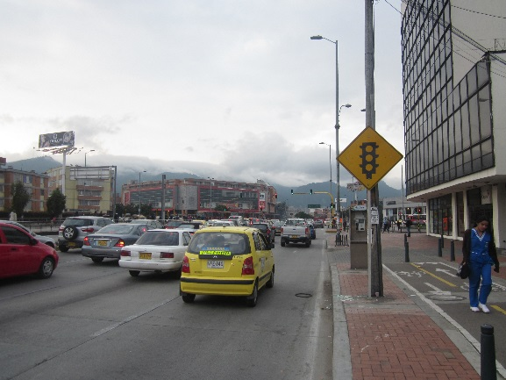 |  |  |  |  | 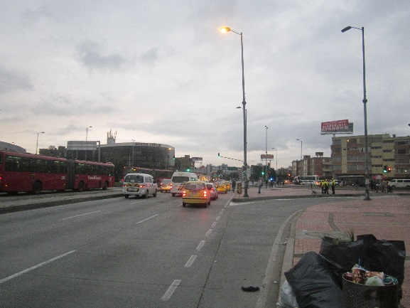

 |  | ACCESO NORTE |  |  |  |  | ACCESO SUR

 |  | 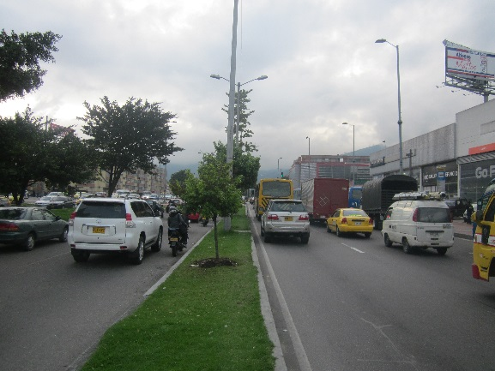 |  |  |  |  | 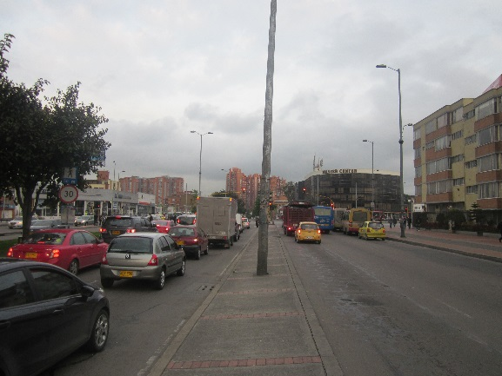

 |  | ACCESO OCCIDENTE |  |  |  |  | ACCESO ORIENTE

